fakturatie
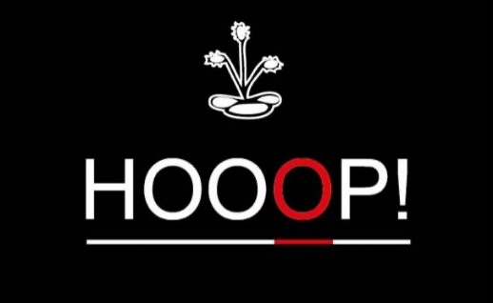


Een initiatief van Lionsclub Hoogstraten Markland
De opbrengsten van onze ginverkoop gaat integraal naar onze sociale doelen.
Wenst u meer informatie? Zie: |  | https://lionshoogstraten.peepl.be/nl/site/wat-doen-wij

HOOOP! VZW |  |  |  |  |  |  | BESTELBON
p/a Henningenlaan 10 |  |  | Naam klant:
2990 Wuustwezel |  |  | Adres klant:
BTW-Nr.: BE0 768.431.228 |  |  | Postcode + gemeente:
IBAN: BE81 0019 0627 5524 |  |  | Email klant:

Bestelreferentie Klant |  | Bestelreferentie HOOOP! |  |  | Besteldatum |  | BTW-nummer klant
 |  |  |  |  |  |  | PARTICULIER

OMSCHRIJVING |  |  |  | Aantal | Eenheidsprijs |  | Totaalbedrag
 |  |  |  |  | excl. BTW | Incl. BTW | excl. BTW | Incl. BTW
Hooop! Gin aankoop per fles |  |  |  |  | 36.36 | 44.00 | 0.00 | 0.00

 |  |  |  |  | Totaal EUR |  | 0.00 | 0.00

 | Maatstaf van heffing |  | BTW % | BTW-bedrag |  | Totaal factuurbedrag

 | 0.00 |  | 21% | 0.00 |  | 0.00 |  | EUR

Alle facturen zijn betaalbaar binnen de 14 dagen na factuurdatum. Alle klachten en betwistingen moeten schriftelijk en aangetekend
worden verstuurd binnen de 8 dagen na ontvangst van onze factuur, dit alles op straffe van nietigheid. Bij gebreke aan tijdige betaling
zal van rechtswege en zonder ingebrekestelling een verwijlinterest verschuldigd zijn van 1% per begonnen maand vanaf factuurdatum
tot datum van betaling en een forfaitaire schadevergoeding van 10% van het factuurbedrag met een minimum van 250,00 euro.
Tevens zullen de eventuele gerechts- en andere bijkomende kosten worden teruggevorderd. In geval van betwisting zullen uitsluitend
de rechtbanken van Antwerpen bevoegd zijn.

